Solicitud gráfica
 | Área: | Matemáticas |  |  | Fecha:
 | Grado: | 11
 | Título del tema: | Las derivadas y sus aplicaciones |  |  | ¿Cuaderno de estudio o recurso? | Cuaderno de Estudio
 | Editor:

 | Código guión o recurso: | MA_11_04_CO | ← Para determinar este código, visite la hoja de Ayuda
 |  |  |  |  | ESPECIFICACIÓN DE ARCHIVOS A ENTREGAR
Núm. | Archivo Shutterstock o ruta en web | Imagen para: | Tipo | Formato | Nombre imagen SMALL | Tamaño imagen SMALL | Nombre imagen ZOOM | Tamaño imagen ZOOM | Descripción | Observaciones
IMG01 | VER OBSERVACIONES | Cuaderno de Estudio | Ilustración | Horizontal | MA_11_04_CO_IMG01_small | 526 x 370 px | MA_11_04_CO_IMG01_zoom | 800 x 600 px
IMG02 | VER OBSERVACIONES | Cuaderno de Estudio | Ilustración | Horizontal | MA_11_04_CO_IMG02_small | 526 x 370 px | MA_11_04_CO_IMG02_zoom | 800 x 600 px
IMG03 | VER OBSERVACIONES | Cuaderno de Estudio | Ilustración | Horizontal | MA_11_04_CO_IMG03_small | 526 x 370 px | MA_11_04_CO_IMG03_zoom | 800 x 600 px
IMG04 | VER OBSERVACIONES | Cuaderno de Estudio | Ilustración | Horizontal | MA_11_04_CO_IMG04_small | 526 x 370 px | MA_11_04_CO_IMG04_zoom | 800 x 600 px |  | 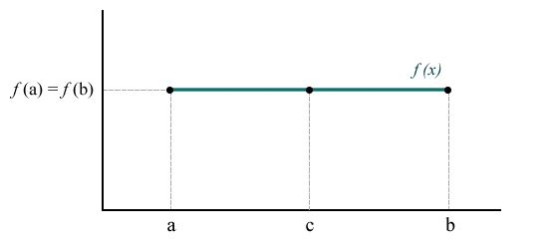
IMG05 | VER OBSERVACIONES | Cuaderno de Estudio | Ilustración | Horizontal | MA_11_04_CO_IMG05_small | 526 x 370 px | MA_11_04_CO_IMG05_zoom | 800 x 600 px |  | 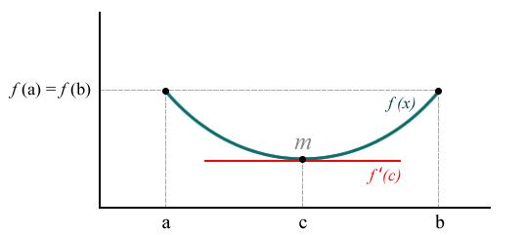
IMG06 | VER OBSERVACIONES | Cuaderno de Estudio | Ilustración | Horizontal | MA_11_04_CO_IMG06_small | 526 x 370 px | MA_11_04_CO_IMG06_zoom | 800 x 600 px
IMG07 | VER OBSERVACIONES | Cuaderno de Estudio | Ilustración | Horizontal | MA_11_04_CO_IMG07_small | 526 x 370 px | MA_11_04_CO_IMG07_zoom | 800 x 600 px |  | 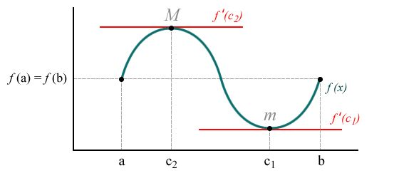
IMG08 | VER OBSERVACIONES | Cuaderno de Estudio | Ilustración | Horizontal | MA_11_04_CO_IMG08_small | 526 x 370 px | MA_11_04_CO_IMG08_zoom | 800 x 600 px |  | 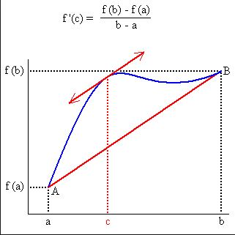
IMG09 | VER OBSERVACIONES | Cuaderno de Estudio | Ilustración | Horizontal | MA_11_04_CO_IMG09_small | 526 x 370 px | MA_11_04_CO_IMG09_zoom | 800 x 600 px |  | 